k-path
 | b1 | b2 | b3 |  |  | route1 | Γ-Y-H-C-E-M1-A-X-H1 |  |  | long | route2 | M-D-Z |  |  | long | route3 | Y-D |  |  | long
Γ | 0 | 0 | 0 |  |  | Γ | 0 | 0 | 0 | 0 | M | -0.76819311307 | 0.5 | 0.37865662748 | 0 | Y | -0.5 | 0 | 0 | 0
A | 0 | 0.5 | 0.5 |  |  | Y | -0.5 | 0 | 0 | 0.45923326084 | D | -0.5 | 0.5 | 0 | 0.31727065458 | D | -0.5 | 0.5 | 0 | 0.52177340298
C | -0.5 | 0 | 0.5 |  |  | H | -0.76819311307 | 0 | 0.37865662748 | 0.31727065458 | Z | 0 | 0.5 | 0 | 0.45923326084
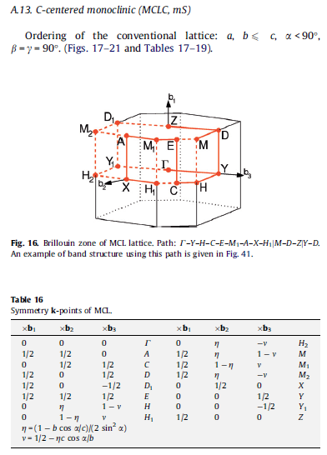
D | -0.5 | 0.5 | 0 |  |  | C | -0.5 | 0 | 0.5 | 0.34221976712
D1 | 0.5 | 0.5 | 0 |  |  | E | -0.5 | 0.5 | 0.5 | 0.52177340298
E | -0.5 | 0.5 | 0.5 |  |  | M1 | -0.23180688693 | 0.5 | 0.62134337252 | 0.34221976712
H | -0.76819311307 | 0 | 0.37865662748 |  |  | A | 0 | 0.5 | 0.5 | 0.16697617589
H1 | -0.23180688693 | 0 | 0.62134337252 |  |  | X | 0 | 0 | 0.5 | 0.52177340298
H2 | 0.23180688693 | 0 | 0.37865662748 |  |  | H1 | -0.23180688693 | 0 | 0.62134337252 | 0.16697617589
M | -0.76819311307 | 0.5 | 0.37865662748
M1 | -0.23180688693 | 0.5 | 0.62134337252
M2 | 0.23180688693 | 0.5 | 0.37865662748
X | 0 | 0 | 0.5 |  |  | b1 | b2 | b3 | 23 | 13 | 12
Y | -0.5 | 0 | 0 |  |  | 0.91846652168 | 1.043546806 | 1.0683646187 | 90 | 52.49 | 90
Y1 | 0.5 | 0 | 0
Z | 0 | 0.5 | 0

b1 | b2 | b3 | 23 | 13 | 12 |  | b3/b1*cos |  | b1/b3*cos
0.91846652168 | 1.043546806 | 1.0683646187 | 90 | 52.49 | 90 |  | 0.70827523833 |  | 0.52346750405
0.91846652168 | 1.043546806 | 1.0683646187 |  | 0.60889988602 |  |  | 0.70827523833 |  | 0.52346750405
 |  |  |  | 0.60889988602
 |  |  |  |  |  |  | m1 | -0.70555965654 | 0.45923326084 |  | -0.45923326084 | -0.45923326084
 |  |  |  |  |  |  | m2 | 0 | 0.52177340298
 |  |  |  |  |  |  | m3 | 0 | 0.66382127526 |  | 0.53418230935 | 0.53418230935

 |  |  |  |  |  |  |  |  |  |  | -0.26793942714 | -0.26793942714 | 0.39500449717 | 0.39500449717
 |  |  |  |  |  |  |  |  |  |  | 0.50911045833 | 0.50911045833

DCLBEN03
HF/6-31G
Input
Global

 | 13 |  |  |  |  |  |  | gamma1/2 |  |  |  |  |  |  | U |  |  |  | ASR |  |  |  |  |  |  | ASR | r
 | 4.62925 | 0.94649 | -1.19923 | 0.00085 | 0.00001 | 0.00072 |  | 0.28672 | 0 | 0 | 0 | 0 | 0 |  | 0.65711 | 0.21305 | -0.72306 |  | 4.29622 | 1.66448 | -1.23006 | 0.00121 | -0.00094 | -0.00158 |  | 4.29622 | 1.66448 | -1.23006 | 0.00121 | -0.00094 | -0.00158
 | 0.94649 | 3.27069 | 0.18421 | -0.00044 | -0.00046 | -0.00095 |  | 0 | 0.28672 | 0 | 0 | 0 | 0 |  | -0.60999 | 0.71383 | -0.34402 |  | 1.40156 | 3.25654 | 1.07037 | 0.00224 | -0.00134 | -0.00209 |  | 1.40156 | 3.25654 | 1.07037 | 0.00224 | -0.00134 | -0.00209
 | -1.19923 | 0.18421 | 4.26868 | -0.00047 | 0.00075 | -0.00043 |  | 0 | 0 | 0.28672 | 0 | 0 | 0 |  | 0.44285 | 0.66712 | 0.59903 |  | -1.23006 | 0.89693 | 4.99418 | 0.00166 | -0.00037 | -0.00018 |  | -1.23006 | 0.89693 | 4.99418 | 0.00166 | -0.00037 | -0.00018
 | 0.00085 | -0.00044 | -0.00047 | 4.96775 | 1.53549 | 0.90132 |  | 0 | 0 | 0 | 0.36713 | -0.11508 | 0.07056 |  |  |  |  |  | 0.00121 | 0.00224 | 0.00166 | -2.44298 | 2.41732 | -1.75831 |  | 0.00121 | 0.00224 | 0.00166 | 4.96775 | 1.53549 | 0.90132
 | 0.00001 | -0.00046 | 0.00075 | 1.53549 | 6.8489 | 2.1589 |  | 0 | 0 | 0 | -0.11508 | 0.32728 | -0.09678 |  |  |  |  |  | -0.00094 | -0.00134 | -0.00037 | -2.99056 | 4.11996 | -2.36556 |  | -0.00094 | -0.00134 | -0.00037 | 1.53549 | 6.8489 | 2.1589
 | 0.00072 | -0.00095 | -0.00043 | 0.90132 | 2.1589 | 6.35141 |  | 0 | 0 | 0 | 0.07056 | -0.09678 | 0.28351 |  |  |  |  |  | -0.00158 | -0.00209 | -0.00018 | -1.75831 | 3.00352 | -4.86688 |  | -0.00158 | -0.00209 | -0.00018 | 0.90132 | 2.1589 | 6.35141

 | a |  |  |  |  |  |  |  |  |  |  |  |  | gamma1/2 |  |  |  |  |  |  |  |  |  |  |  |  | U
 | 5.24634 | 1.89623 | -1.20429 | -0.00078 | -0.00309 | 0.0037 | 0.00054 | 0.00024 | -0.00103 | -0.00045 | -0.00393 | 0.00115 |  | 0.28672 | 0 | 0 | 0 | 0 | 0 | 0 | 0 | 0 | 0 | 0 | 0 |  | 0.56567 | 0.1825 | -0.80418
 | 1.89623 | 3.3876 | 0.94816 | -0.00116 | 0.00018 | -0.00054 | 0.00027 | -0.00048 | 0.00032 | 0.00008 | 0.001 | 0.00241 |  | 0 | 0.28672 | 0 | 0 | 0 | 0 | 0 | 0 | 0 | 0 | 0 | 0 |  | -0.63777 | 0.71502 | -0.28634
 | -1.20429 | 0.94816 | 4.35876 | 0.00166 | 0.00361 | 0.00032 | -0.00104 | 0.00033 | 0.00044 | -0.00019 | 0.00141 | -0.00265 |  | 0 | 0 | 0.28672 | 0 | 0 | 0 | 0 | 0 | 0 | 0 | 0 | 0 |  | 0.52275 | 0.67486 | 0.52086
 | -0.00078 | -0.00116 | 0.00166 | 4.90829 | 1.21545 | 0.90413 | 0.00045 | -0.00006 | 0.00019 | 0.0022 | -0.00054 | 0.00145 |  | 0 | 0 | 0 | 0.33783 | -0.10325 | 0.07279 | 0 | 0 | 0 | 0 | 0 | 0
 | -0.00309 | 0.00018 | 0.00361 | 1.21545 | 6.1054 | 3.12133 | 0.00393 | -0.00101 | -0.00141 | -0.0005 | -0.00994 | 0.00555 |  | 0 | 0 | 0 | -0.10325 | 0.33647 | -0.11403 | 0 | 0 | 0 | 0 | 0 | 0 |  | 0.56567 | 0.18249 | -0.80418
 | 0.0037 | -0.00054 | 0.00032 | 0.90413 | 3.12133 | 7.75509 | -0.00116 | -0.00241 | 0.00267 | 0.00147 | 0.0055 | 0.00052 |  | 0 | 0 | 0 | 0.07279 | -0.11403 | 0.30363 | 0 | 0 | 0 | 0 | 0 | 0 |  | -0.63777 | 0.71502 | -0.28636
 | 0.00054 | 0.00027 | -0.00104 | 0.00045 | 0.00393 | -0.00116 | 5.2465 | 1.8964 | -1.20432 | 0.00075 | 0.00328 | -0.0036 |  | 0 | 0 | 0 | 0 | 0 | 0 | 0.28672 | 0 | 0 | 0 | 0 | 0 |  | 0.52275 | 0.67487 | 0.52085
 | 0.00024 | -0.00048 | 0.00033 | -0.00006 | -0.00101 | -0.00241 | 1.8964 | 3.38792 | 0.94811 | 0.00122 | 0.00001 | 0.00063 |  | 0 | 0 | 0 | 0 | 0 | 0 | 0 | 0.28672 | 0 | 0 | 0 | 0
 | -0.00103 | 0.00032 | 0.00044 | 0.00019 | -0.00141 | 0.00267 | -1.20432 | 0.94811 | 4.35881 | -0.00173 | -0.00368 | -0.00044 |  | 0 | 0 | 0 | 0 | 0 | 0 | 0 | 0 | 0.28672 | 0 | 0 | 0
 | -0.00045 | 0.00008 | -0.00019 | 0.0022 | -0.0005 | 0.00147 | 0.00075 | 0.00122 | -0.00173 | 4.90877 | 1.21534 | 0.90393 |  | 0 | 0 | 0 | 0 | 0 | 0 | 0 | 0 | 0 | 0.33783 | -0.10325 | 0.07279
 | -0.00393 | 0.001 | 0.00141 | -0.00054 | -0.00994 | 0.0055 | 0.00328 | 0.00001 | -0.00368 | 1.21534 | 6.10562 | 3.1216 |  | 0 | 0 | 0 | 0 | 0 | 0 | 0 | 0 | 0 | -0.10325 | 0.33647 | -0.11403
 | 0.00115 | 0.00241 | -0.00265 | 0.00145 | 0.00555 | 0.00052 | -0.0036 | 0.00063 | -0.00044 | 0.90393 | 3.1216 | 7.75563 |  | 0 | 0 | 0 | 0 | 0 | 0 | 0 | 0 | 0 | 0.07279 | -0.11403 | 0.30362

 | b |  |  |  |  |  |  |  |  |  |  |  |  | gamma1/2 |  |  |  |  |  |  |  |  |  |  |  |  | U
 | 5.32545 | 1.63706 | -1.02152 | 0.1651 | -0.03665 | -0.15499 | -0.34467 | -0.55666 | -0.24554 | 0.233 | -0.00852 | -0.64735 |  | 0.28672 | 0 | 0 | 0 | 0 | 0 | 0 | 0 | 0 | 0 | 0 | 0 |  | 0.58734 | 0.18308 | -0.78836
 | 1.63706 | 4.24367 | -0.13597 | 0.06819 | -0.01149 | -0.09592 | -0.55701 | -1.05014 | -0.03218 | -0.16716 | 0.01431 | -1.11595 |  | 0 | 0.28672 | 0 | 0 | 0 | 0 | 0 | 0 | 0 | 0 | 0 | 0 |  | -0.62842 | 0.71699 | -0.30168
 | -1.02152 | -0.13597 | 5.67708 | 0.06813 | -0.05553 | -0.16483 | -0.24494 | -0.0325 | -0.17981 | 0.38166 | -0.13241 | -0.27759 |  | 0 | 0 | 0.28672 | 0 | 0 | 0 | 0 | 0 | 0 | 0 | 0 | 0 |  | 0.51001 | 0.67261 | 0.53617
 | 0.1651 | 0.06819 | 0.06813 | 4.79073 | 1.61038 | 1.27087 | -0.23411 | 0.16508 | -0.38319 | 0.42287 | 0.04297 | 0.05133 |  | 0 | 0 | 0 | 0.3445 | -0.10552 | 0.07382 | 0 | 0 | 0 | 0 | 0 | 0
 | -0.03665 | -0.01149 | -0.05553 | 1.61038 | 6.88144 | 3.67965 | 0.00959 | -0.0129 | 0.13308 | 0.04233 | -0.15036 | -0.07502 |  | 0 | 0 | 0 | -0.10552 | 0.33316 | -0.11057 | 0 | 0 | 0 | 0 | 0 | 0 |  | 0.58739 | 0.18506 | -0.78786
 | -0.15499 | -0.09592 | -0.16483 | 1.27087 | 3.67965 | 8.06301 | 0.64884 | 1.11797 | 0.27753 | 0.05339 | -0.07606 | 1.19007 |  | 0 | 0 | 0 | 0.07382 | -0.11057 | 0.30026 | 0 | 0 | 0 | 0 | 0 | 0 |  | -0.62862 | 0.71746 | -0.30014
 | -0.34467 | -0.55701 | -0.24494 | -0.23411 | 0.00959 | 0.64884 | 5.31565 | 1.63711 | -1.02117 | -0.15878 | 0.04227 | 0.15808 |  | 0 | 0 | 0 | 0 | 0 | 0 | 0.28672 | 0 | 0 | 0 | 0 | 0 |  | 0.50971 | 0.67157 | 0.53776
 | -0.55666 | -1.05014 | -0.0325 | 0.16508 | -0.0129 | 1.11797 | 1.63711 | 4.23712 | -0.13483 | -0.06885 | 0.01361 | 0.09299 |  | 0 | 0 | 0 | 0 | 0 | 0 | 0 | 0.28672 | 0 | 0 | 0 | 0
 | -0.24554 | -0.03218 | -0.17981 | -0.38319 | 0.13308 | 0.27753 | -1.02117 | -0.13483 | 5.68478 | -0.06193 | 0.04868 | 0.1579 |  | 0 | 0 | 0 | 0 | 0 | 0 | 0 | 0 | 0.28672 | 0 | 0 | 0
 | 0.233 | -0.16716 | 0.38166 | 0.42287 | 0.04233 | 0.05339 | -0.15878 | -0.06885 | -0.06193 | 4.78963 | 1.63333 | 1.28153 |  | 0 | 0 | 0 | 0 | 0 | 0 | 0 | 0 | 0 | 0.34448 | -0.10564 | 0.07372
 | -0.00852 | 0.01431 | -0.13241 | 0.04297 | -0.15036 | -0.07606 | 0.04227 | 0.01361 | 0.04868 | 1.63333 | 6.88913 | 3.68608 |  | 0 | 0 | 0 | 0 | 0 | 0 | 0 | 0 | 0 | -0.10564 | 0.33319 | -0.11052
 | -0.64735 | -1.11595 | -0.27759 | 0.05133 | -0.07502 | 1.19007 | 0.15808 | 0.09299 | 0.1579 | 1.28153 | 3.68608 | 8.04293 |  | 0 | 0 | 0 | 0 | 0 | 0 | 0 | 0 | 0 | 0.07372 | -0.11052 | 0.30025

 | c |  |  |  |  |  |  |  |  |  |  |  |  | gamma1/2 |  |  |  |  |  |  |  |  |  |  |  |  | U
 | 5.24347 | 1.89581 | -1.20039 | 0.00375 | 0.00098 | 0.00153 | -0.0022 | 0.00065 | 0.00252 | 0.00338 | -0.00392 | 0.00165 |  | 0.28672 | 0 | 0 | 0 | 0 | 0 | 0 | 0 | 0 | 0 | 0 | 0 |  | 0.56609 | 0.18293 | -0.80379
 | 1.89581 | 3.38571 | 0.94259 | -0.00457 | -0.00359 | -0.00361 | 0.00064 | 0.00036 | -0.00094 | 0.00282 | 0.00132 | 0.00324 |  | 0 | 0.28672 | 0 | 0 | 0 | 0 | 0 | 0 | 0 | 0 | 0 | 0 |  | -0.63728 | 0.71561 | -0.28596
 | -1.20039 | 0.94259 | 4.36036 | -0.00668 | 0.00645 | -0.00143 | 0.00253 | -0.00095 | -0.00156 | -0.00472 | 0.00138 | -0.00279 |  | 0 | 0 | 0.28672 | 0 | 0 | 0 | 0 | 0 | 0 | 0 | 0 | 0 |  | 0.52289 | 0.67412 | 0.52167
 | 0.00375 | -0.00457 | -0.00668 | 4.90613 | 1.22539 | 0.9105 | -0.00337 | -0.00288 | 0.00474 | -0.00685 | -0.00779 | -0.00828 |  | 0 | 0 | 0 | 0.33795 | -0.10327 | 0.07286 | 0 | 0 | 0 | 0 | 0 | 0
 | 0.00098 | -0.00359 | 0.00645 | 1.22539 | 6.10185 | 3.11943 | 0.00389 | -0.0013 | -0.0014 | -0.00778 | -0.00916 | -0.00326 |  | 0 | 0 | 0 | -0.10327 | 0.33626 | -0.11398 | 0 | 0 | 0 | 0 | 0 | 0 |  | 0.5659 | 0.18405 | -0.80367
 | 0.00153 | -0.00361 | -0.00143 | 0.9105 | 3.11943 | 7.73542 | -0.00165 | -0.00329 | 0.00279 | -0.00824 | -0.00329 | 0.00016 |  | 0 | 0 | 0 | 0.07286 | -0.11398 | 0.30372 | 0 | 0 | 0 | 0 | 0 | 0 |  | -0.63762 | 0.71566 | -0.28508
 | -0.0022 | 0.00064 | 0.00253 | -0.00337 | 0.00389 | -0.00165 | 5.24166 | 1.90128 | -1.19716 | -0.00381 | 0.00473 | 0.00128 |  | 0 | 0 | 0 | 0 | 0 | 0 | 0.28672 | 0 | 0 | 0 | 0 | 0 |  | 0.52269 | 0.67376 | 0.52234
 | 0.00065 | 0.00036 | -0.00095 | -0.00288 | -0.0013 | -0.00329 | 1.90128 | 3.39139 | 0.94187 | 0.00576 | 0.00554 | 0.00636 |  | 0 | 0 | 0 | 0 | 0 | 0 | 0 | 0.28672 | 0 | 0 | 0 | 0
 | 0.00252 | -0.00094 | -0.00156 | 0.00474 | -0.0014 | 0.00279 | -1.19716 | 0.94187 | 4.36229 | 0.00776 | -0.01105 | 0.00044 |  | 0 | 0 | 0 | 0 | 0 | 0 | 0 | 0 | 0.28672 | 0 | 0 | 0
 | 0.00338 | 0.00282 | -0.00472 | -0.00685 | -0.00778 | -0.00824 | -0.00381 | 0.00576 | 0.00776 | 4.91044 | 1.23008 | 0.90749 |  | 0 | 0 | 0 | 0 | 0 | 0 | 0 | 0 | 0 | 0.33787 | -0.10333 | 0.07277
 | -0.00392 | 0.00132 | 0.00138 | -0.00779 | -0.00916 | -0.00329 | 0.00473 | 0.00554 | -0.01105 | 1.23008 | 6.106 | 3.12633 |  | 0 | 0 | 0 | 0 | 0 | 0 | 0 | 0 | 0 | -0.10333 | 0.33637 | -0.11398
 | 0.00165 | 0.00324 | -0.00279 | -0.00828 | -0.00326 | 0.00016 | 0.00128 | 0.00636 | 0.00044 | 0.90749 | 3.12633 | 7.73419 |  | 0 | 0 | 0 | 0 | 0 | 0 | 0 | 0 | 0 | 0.07277 | -0.11398 | 0.30368

 | ac |  |  |  |  |  |  |  |  |  |  |  |  | gamma1/2 |  |  |  |  |  |  |  |  |  |  |  |  | U
 | 5.01914 | 1.44992 | -1.30177 | 0.06492 | -0.11652 | -0.15372 | -0.17248 | -0.21058 | -0.49841 | -0.26608 | -0.20487 | 0.18527 |  | 0.28672 | 0 | 0 | 0 | 0 | 0 | 0 | 0 | 0 | 0 | 0 | 0 |  | 0.5852 | 0.19603 | -0.78684
 | 1.44992 | 4.15618 | -0.26536 | -0.05866 | -0.08893 | -0.02849 | -0.21057 | -0.20127 | -0.45884 | -0.30684 | -0.14488 | 0.21983 |  | 0 | 0.28672 | 0 | 0 | 0 | 0 | 0 | 0 | 0 | 0 | 0 | 0 |  | -0.6325 | 0.71756 | -0.29164
 | -1.30177 | -0.26536 | 5.57891 | -0.11286 | -0.17695 | 0.00979 | -0.49841 | -0.45889 | -0.87652 | -0.61592 | -0.15407 | 0.45326 |  | 0 | 0 | 0.28672 | 0 | 0 | 0 | 0 | 0 | 0 | 0 | 0 | 0 |  | 0.50744 | 0.66834 | 0.5439
 | 0.06492 | -0.05866 | -0.11286 | 4.94201 | 1.86604 | 1.54493 | 0.26597 | 0.30672 | 0.61577 | 0.19701 | 0.1091 | -0.10584 |  | 0 | 0 | 0 | 0.34358 | -0.10628 | 0.07272 | 0 | 0 | 0 | 0 | 0 | 0
 | -0.11652 | -0.08893 | -0.17695 | 1.86604 | 7.0785 | 3.49927 | 0.20477 | 0.1448 | 0.15379 | 0.10883 | -0.14328 | -0.08617 |  | 0 | 0 | 0 | -0.10628 | 0.33449 | -0.11055 | 0 | 0 | 0 | 0 | 0 | 0 |  | 0.58521 | 0.1962 | -0.78678
 | -0.15372 | -0.02849 | 0.00979 | 1.54493 | 3.49927 | 7.65387 | -0.18517 | -0.21971 | -0.45304 | -0.10579 | -0.08623 | 0.12155 |  | 0 | 0 | 0 | 0.07272 | -0.11055 | 0.29985 | 0 | 0 | 0 | 0 | 0 | 0 |  | -0.63244 | 0.7177 | -0.29143
 | -0.17248 | -0.21057 | -0.49841 | 0.26597 | 0.20477 | -0.18517 | 5.0184 | 1.45067 | -1.29902 | -0.06551 | 0.12119 | 0.15812 |  | 0 | 0 | 0 | 0 | 0 | 0 | 0.28672 | 0 | 0 | 0 | 0 | 0 |  | 0.50749 | 0.66814 | 0.54409
 | -0.21058 | -0.20127 | -0.45889 | 0.30672 | 0.1448 | -0.21971 | 1.45067 | 4.15734 | -0.26467 | 0.05986 | 0.09135 | 0.03216 |  | 0 | 0 | 0 | 0 | 0 | 0 | 0 | 0.28672 | 0 | 0 | 0 | 0
 | -0.49841 | -0.45884 | -0.87652 | 0.61577 | 0.15379 | -0.45304 | -1.29902 | -0.26467 | 5.58319 | 0.11033 | 0.1767 | -0.0127 |  | 0 | 0 | 0 | 0 | 0 | 0 | 0 | 0 | 0.28672 | 0 | 0 | 0
 | -0.26608 | -0.30684 | -0.61592 | 0.19701 | 0.10883 | -0.10579 | -0.06551 | 0.05986 | 0.11033 | 4.94479 | 1.8697 | 1.54469 |  | 0 | 0 | 0 | 0 | 0 | 0 | 0 | 0 | 0 | 0.34358 | -0.10628 | 0.07273
 | -0.20487 | -0.14488 | -0.15407 | 0.1091 | -0.14328 | -0.08623 | 0.12119 | 0.09135 | 0.1767 | 1.8697 | 7.07808 | 3.50002 |  | 0 | 0 | 0 | 0 | 0 | 0 | 0 | 0 | 0 | -0.10628 | 0.33446 | -0.11055
 | 0.18527 | 0.21983 | 0.45326 | -0.10584 | -0.08617 | 0.12155 | 0.15812 | 0.03216 | -0.0127 | 1.54469 | 3.50002 | 7.6523 |  | 0 | 0 | 0 | 0 | 0 | 0 | 0 | 0 | 0 | 0.07273 | -0.11055 | 0.29988

 | 13* |  |  |  |  |  |  |  |  |  |  |  |  | gamma1/2 |  |  |  |  |  |  |  |  |  |  |  |  | U
 | 4.67382 | 1.56035 | -0.83435 | 0.21859 | 0.70736 | 0.57336 | -0.67925 | 0.09815 | 0.68739 | -0.34535 | 1.05014 | -0.44252 |  | 0.28672 | 0 | 0 | 0 | 0 | 0 | 0 | 0 | 0 | 0 | 0 | 0 |  | 0.60539 | 0.19445 | -0.77181
 | 1.56035 | 3.84203 | -0.12367 | -0.03836 | 0.23034 | 0.08098 | 0.15591 | -0.13458 | -0.106 | -0.24264 | -0.13458 | -0.07349 |  | 0 | 0.28672 | 0 | 0 | 0 | 0 | 0 | 0 | 0 | 0 | 0 | 0 |  | -0.62976 | 0.71001 | -0.31508
 | -0.83435 | -0.12367 | 5.35364 | -0.21565 | -0.52068 | -0.35843 | 0.66497 | -0.06873 | -0.71358 | 0.39815 | -0.90351 | 0.48969 |  | 0 | 0 | 0.28672 | 0 | 0 | 0 | 0 | 0 | 0 | 0 | 0 | 0 |  | 0.48673 | 0.67681 | 0.55229
 | 0.21859 | -0.03836 | -0.21565 | 4.36374 | 1.55202 | 1.40042 | 0.49113 | -0.02726 | -0.65248 | 0.27981 | -0.7981 | 0.37295 |  | 0 | 0 | 0 | 0.35004 | -0.10912 | 0.07208 | 0 | 0 | 0 | 0 | 0 | 0
 | 0.70736 | 0.23034 | -0.52068 | 1.55202 | 5.97742 | 3.05837 | 0.32626 | 0.17568 | -0.70673 | 0.54655 | -0.99952 | 0.22466 |  | 0 | 0 | 0 | -0.10912 | 0.33412 | -0.10674 | 0 | 0 | 0 | 0 | 0 | 0 |  | 0.57438 | 0.19121 | 0.79594
 | 0.57336 | 0.08098 | -0.35843 | 1.40042 | 3.05837 | 7.04047 | 0.77988 | -0.03802 | -0.81167 | 0.60102 | -1.26146 | 0.54557 |  | 0 | 0 | 0 | 0.07208 | -0.10674 | 0.29376 | 0 | 0 | 0 | 0 | 0 | 0 |  | 0.6423 | -0.70806 | -0.29341
 | -0.67925 | 0.15591 | 0.66497 | 0.49113 | 0.32626 | 0.77988 | 5.34114 | -1.67873 | -1.40834 | 0.52852 | -0.56047 | 0.02178 |  | 0 | 0 | 0 | 0 | 0 | 0 | 0.28672 | 0 | 0 | 0 | 0 | 0 |  | 0.50747 | 0.67977 | -0.52952
 | 0.09815 | -0.13458 | -0.06873 | -0.02726 | 0.17568 | -0.03802 | -1.67873 | 3.73782 | -0.62194 | -0.11782 | 0.23768 | -0.0831 |  | 0 | 0 | 0 | 0 | 0 | 0 | 0 | 0.28672 | 0 | 0 | 0 | 0
 | 0.68739 | -0.106 | -0.71358 | -0.65248 | -0.70673 | -0.81167 | -1.40834 | -0.62194 | 5.17445 | -0.03403 | 1.21261 | -0.64516 |  | 0 | 0 | 0 | 0 | 0 | 0 | 0 | 0 | 0.28672 | 0 | 0 | 0
 | -0.34535 | -0.24264 | 0.39815 | 0.27981 | 0.54655 | 0.60102 | 0.52852 | -0.11782 | -0.03403 | 5.22948 | -1.99191 | 1.38961 |  | 0 | 0 | 0 | 0 | 0 | 0 | 0 | 0 | 0 | 0.34033 | 0.10568 | 0.07131
 | 1.05014 | -0.13458 | -0.90351 | -0.7981 | -0.99952 | -1.26146 | -0.56047 | 0.23768 | 1.21261 | -1.99191 | 7.24283 | -3.67547 |  | 0 | 0 | 0 | 0 | 0 | 0 | 0 | 0 | 0 | 0.10568 | 0.33853 | 0.11198
 | -0.44252 | -0.07349 | 0.48969 | 0.37295 | 0.22466 | 0.54557 | 0.02178 | -0.0831 | -0.64516 | 1.38961 | -3.67547 | 7.92104 |  | 0 | 0 | 0 | 0 | 0 | 0 | 0 | 0 | 0 | 0.07131 | 0.11198 | 0.29906

 | 22* |  |  |  |  |  |  |  |  |  |  |  |  | gamma1/2 |  |  |  |  |  |  |  |  |  |  |  |  | U
 | 5.22002 | 1.70147 | -1.23701 | -0.03439 | 0.23415 | 0.20073 | -0.1354 | -0.07127 | -0.00841 | -0.0454 | 0.10383 | -0.0763 |  | 0.28672 | 0 | 0 | 0 | 0 | 0 | 0 | 0 | 0 | 0 | 0 | 0 |  | 0.58031 | 0.18639 | -0.79278
 | 1.70147 | 3.73736 | 0.35411 | -0.2295 | -0.3067 | -0.10986 | -0.0633 | -0.05379 | -0.00862 | -0.02104 | 0.0415 | -0.01624 |  | 0 | 0.28672 | 0 | 0 | 0 | 0 | 0 | 0 | 0 | 0 | 0 | 0 |  | -0.63501 | 0.71306 | -0.29718
 | -1.23701 | 0.35411 | 5.0936 | 0.1174 | 0.36654 | 0.34559 | 0.01324 | -0.00253 | -0.00624 | 0.00207 | -0.01897 | 0.01686 |  | 0 | 0 | 0.28672 | 0 | 0 | 0 | 0 | 0 | 0 | 0 | 0 | 0 |  | 0.5099 | 0.67588 | 0.53216
 | -0.03439 | -0.2295 | 0.1174 | 4.61386 | 1.53597 | 1.409 | 0.06344 | 0.03651 | -0.00054 | 0.02332 | -0.05728 | 0.01788 |  | 0 | 0 | 0 | 0.34225 | -0.10544 | 0.0727 | 0 | 0 | 0 | 0 | 0 | 0
 | 0.23415 | -0.3067 | 0.36654 | 1.53597 | 6.52202 | 3.34598 | -0.15272 | -0.06523 | -0.00231 | -0.04996 | 0.1259 | -0.09667 |  | 0 | 0 | 0 | -0.10544 | 0.33567 | -0.11143 | 0 | 0 | 0 | 0 | 0 | 0 |  | 0.58118 | 0.18853 | 0.79163
 | 0.20073 | -0.10986 | 0.34559 | 1.409 | 3.34598 | 7.57528 | -0.0604 | -0.09515 | -0.00201 | -0.05244 | 0.04718 | 0.015 |  | 0 | 0 | 0 | 0.0727 | -0.11143 | 0.3 | 0 | 0 | 0 | 0 | 0 | 0 |  | 0.63292 | -0.71618 | -0.2941
 | -0.1354 | -0.0633 | 0.01324 | 0.06344 | -0.15272 | -0.0604 | 5.22481 | -1.51607 | -1.06241 | -0.01653 | -0.13581 | 0.11215 |  | 0 | 0 | 0 | 0 | 0 | 0 | 0.28672 | 0 | 0 | 0 | 0 | 0 |  | 0.5115 | 0.67197 | -0.53556
 | -0.07127 | -0.05379 | -0.00253 | 0.03651 | -0.06523 | -0.09515 | -1.51607 | 4.1378 | 0.20874 | 0.02237 | 0.03033 | -0.074 |  | 0 | 0 | 0 | 0 | 0 | 0 | 0 | 0.28672 | 0 | 0 | 0 | 0
 | -0.00841 | -0.00862 | -0.00624 | -0.00054 | -0.00231 | -0.00201 | -1.06241 | 0.20874 | 5.66434 | 0.03485 | -0.02208 | 0.00225 |  | 0 | 0 | 0 | 0 | 0 | 0 | 0 | 0 | 0.28672 | 0 | 0 | 0
 | -0.0454 | -0.02104 | 0.00207 | 0.02332 | -0.04996 | -0.05244 | -0.01653 | 0.02237 | 0.03485 | 4.58979 | -1.6767 | 1.5912 |  | 0 | 0 | 0 | 0 | 0 | 0 | 0 | 0 | 0 | 0.34248 | 0.10538 | 0.07303
 | 0.10383 | 0.0415 | -0.01897 | -0.05728 | 0.1259 | 0.04718 | -0.13581 | 0.03033 | -0.02208 | -1.6767 | 6.74075 | -3.58733 |  | 0 | 0 | 0 | 0 | 0 | 0 | 0 | 0 | 0 | 0.10538 | 0.33473 | 0.11138
 | -0.0763 | -0.01624 | 0.01686 | 0.01788 | -0.09667 | 0.015 | 0.11215 | -0.074 | 0.00225 | 1.5912 | -3.58733 | 7.63076 |  | 0 | 0 | 0 | 0 | 0 | 0 | 0 | 0 | 0 | 0.07303 | 0.11138 | 0.3007

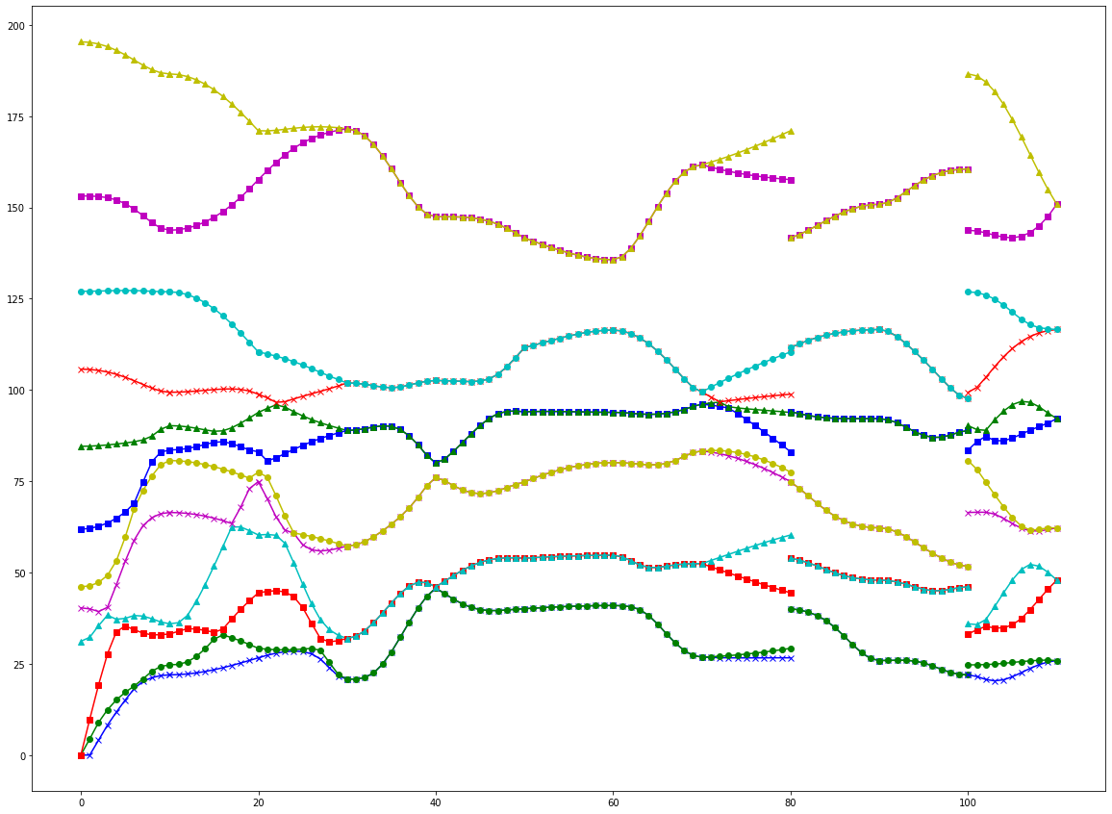
 |  | 0* | 3 | 3* | 4 | 4* | 7 | 9* | 10 | 10* | 12 | 12* | 13 | 13* | 14 | 14* | 16 | 16* | 17 | 19* | 22 | 22* | 23 | 23* | 26
 | 0* |  |  |  |  |  |  |  |  |  |  |  | 22* |  |  |  |  |  |  |  |  |  |  |  |  |  | M(b) | M(b)
 | 3 |  |  |  |  |  |  |  |  |  |  |  | 23 |  |  |  |  |  |  |  |  |  |  |  |  |  | 1 | 0 | 0 | 0 | 0 | 0
 | 3* |  |  | Known |  | 13 | 14 | 16 | 22 | 23 |  |  | 22* | 23 |  |  |  | M |  | Mirror |  |  |  |  |  |  | 0 | -1 | 0 | 0 | 0 | 0
 | 4 |  |  |  |  | 13* | 22* |  |  |  |  |  | 22 | 22* |  |  |  | R |  | Rotation |  |  |  |  |  |  | 0 | 0 | 1 | 0 | 0 | 0
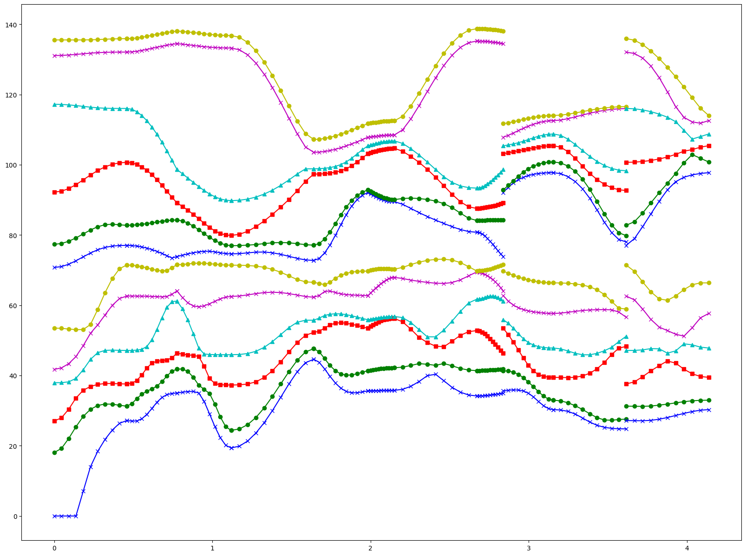
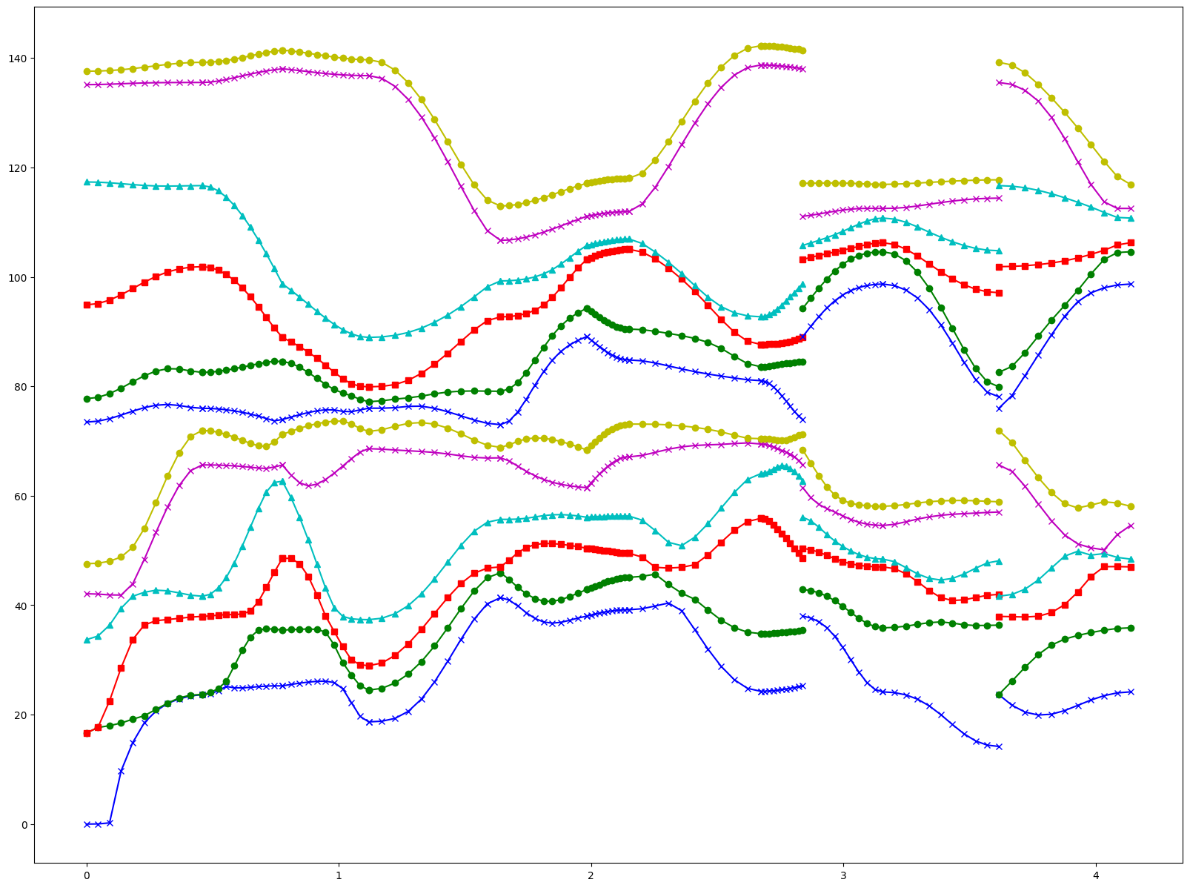
 | 4* |  |  |  | * | glide molecule |  |  |  |  |  |  |  | 22 |  |  |  | T |  | Transpose |  |  |  |  |  |  | 0 | 0 | 0 | -1 | 0 | 0
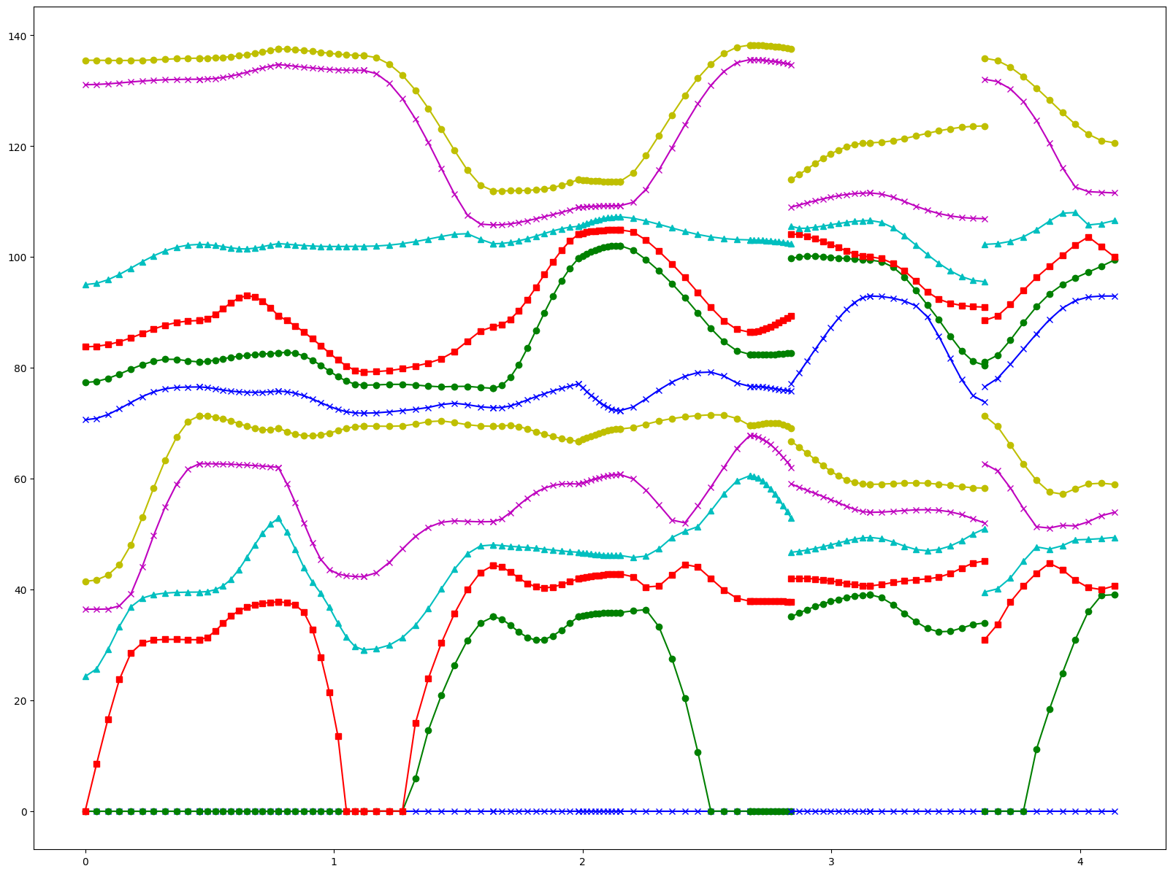
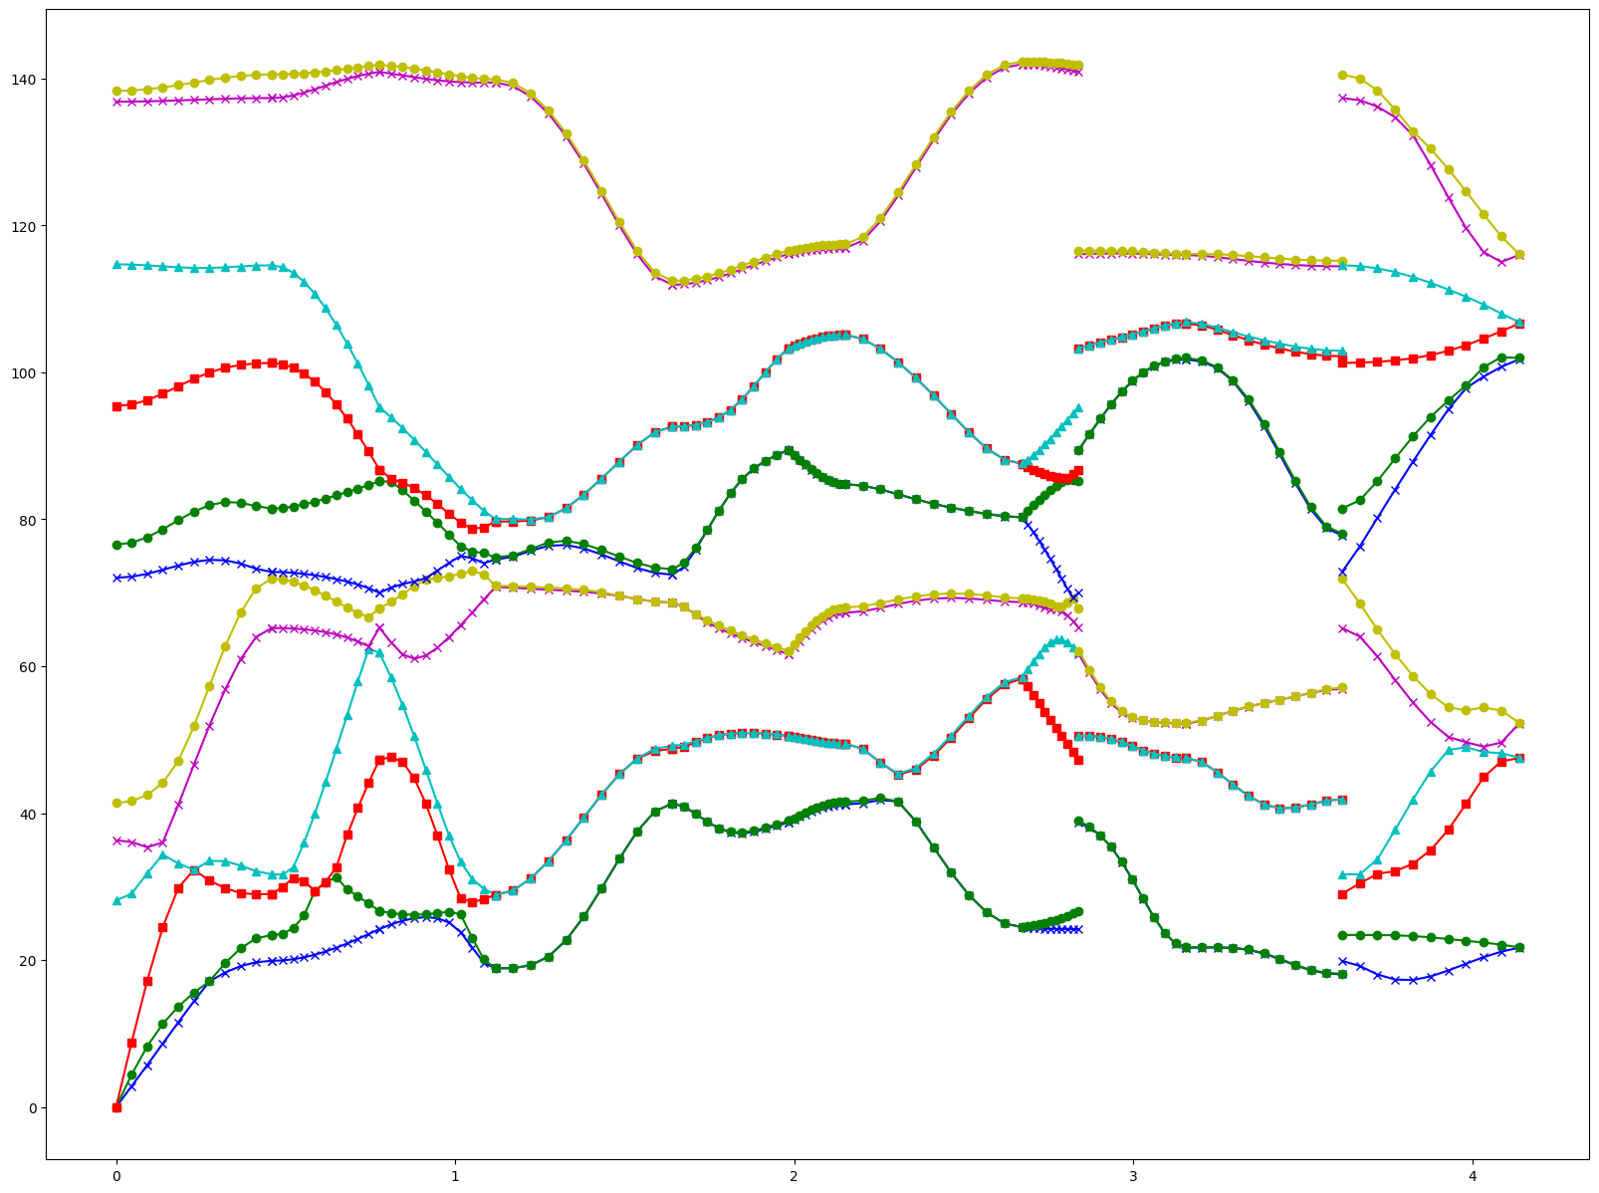
 | 7 |  |  |  |  |  |  |  |  |  |  |  |  | 22* |  |  |  | I |  | Inversion |  |  |  |  |  |  | 0 | 0 | 0 | 0 | 1 | 0
 | 9* |  |  |  |  |  |  |  |  |  |  |  | 13* |  |  |  |  | R+T |  |  |  |  |  |  |  |  | 0 | 0 | 0 | 0 | 0 | -1
 | 10 |  |  |  |  |  |  |  |  |  |  |  | 16 |  |  |  |  | M+T
 | 10* |  |  |  |  |  |  |  |  |  |  |  | 13* | 16 |  |  |  | T+I |  |  |  |  |  |  |  |  |  | R（b）
 | 12 |  |  |  |  |  |  |  |  |  |  |  | 14 |  |  |  |  |  |  |  |  |  |  |  |  |  | -1 | 0 | 0 | 0 | 0 | 0
 | 12* |  |  |  |  |  |  |  |  |  |  |  | 13* | 14 |  |  |  |  |  |  |  |  |  |  |  |  | 0 | 1 | 0 | 0 | 0 | 0
 | 13 | 22* | 23 | 22* | 22 |  |  | 13* | 16 | 13* | 14 | 13* | 13 | 13* | 14 |  | 16 |  |  | 22* | 22 | 22* | 23 |  |  |  | 0 | 0 | -1 | 0 | 0 | 0
 | 13* |  |  | 23 | 22* | 22 | 22* |  |  | 16 |  | 14 | 13* | 13 | 13* | 14 | 13* | 16 | 13* |  |  | 22 | 22* | 23 | 22* |  | 0 | 0 | 0 | -1 | 0 | 0
 | 14 |  |  |  |  |  |  |  |  |  |  |  | 14 | 13* |  |  |  |  |  |  |  |  |  |  |  |  | 0 | 0 | 0 | 0 | 1 | 0
 | 14* |  |  |  |  |  |  |  |  |  |  |  |  | 14 |  |  |  |  |  |  |  |  |  |  |  |  | 0 | 0 | 0 | 0 | 0 | -1
 | 16 |  |  |  |  |  |  |  |  |  |  |  | 16 | 13*
 | 16* |  |  |  |  |  |  |  |  |  |  |  |  | 16 |  |  |  |  |  |  |  |  |  |  |  |  |  | i
 | 17 |  |  |  |  |  |  |  |  |  |  |  |  | 13* |  |  |  |  |  |  |  |  |  |  |  |  | -1 | 0 | 0 | 0 | 0 | 0
 | 19* |  |  |  |  |  |  |  |  |  |  |  | 22* |  |  |  |  |  |  |  |  |  |  |  |  |  | 0 | -1 | 0 | 0 | 0 | 0
 | 22 |  |  |  |  |  |  |  |  |  |  |  | 22 |  |  |  |  |  |  |  |  |  |  |  |  |  | 0 | 0 | -1 | 0 | 0 | 0
 | 22* |  |  |  |  |  |  |  |  |  |  |  | 22* | 22 |  |  |  |  |  |  |  |  |  |  |  |  | 0 | 0 | 0 | 1 | 0 | 0
 | 23 |  |  |  |  |  |  |  |  |  |  |  | 23 | 22* |  |  |  |  |  |  |  |  |  |  |  |  | 0 | 0 | 0 | 0 | 1 | 0
 | 23* |  |  |  |  |  |  |  |  |  |  |  |  | 23 |  |  |  |  |  |  |  |  |  |  |  |  | 0 | 0 | 0 | 0 | 0 | 1
 | 26 |  |  |  |  |  |  |  |  |  |  |  |  | 22*

repeating unit
 |  | 13 | 13*
 | 13 | 13* | 13 |  |  |  |  |  |  |  |  |  |  | ASR |  |  |  |  |  |  |  |  |  |  |  |  | gamma1/2 |  |  |  |  |  |  |  |  |  |  |  | ASR | t | case1 |  |  |  |  |  |  |  |  |  | asr | case2 |  |  |  |  | asr | case3 |  |  |  |  |  |  |  |  |  |  | before
 | 4.67382 | 1.56035 | -0.83435 | 0.21859 | 0.70736 | 0.57336 | -0.67925 | 0.09815 | 0.68739 | -0.34535 | 1.05014 | -0.44252 |  | 1.03762 | 1.53302 | 1.48432 | 0.00121 | -0.00094 | -0.00158 | 2.57935 | 0.22961 | -2.02699 | -0.34535 | 1.05014 | -0.44252 |  | 0.28672 | 0 | 0 | 0 | 0 | 0 | 0 | 0 | 0 | 0 | 0 | 0 | 1.03762 | 1.53302 | 1.48432 | 0.00121 | -0.00094 | -0.00158 | 2.57935 | 0.22961 | -2.02699 | -0.34535 | 1.05014 | -0.44252 | 4.29622 | 1.66448 | -1.23006 | 0.00121 | -0.00094 | -0.00158 | 4.29622 | 1.66448 | -1.23006 | 0.00121 | -0.00094 | -0.00158
 | 1.56035 | 3.84203 | -0.12367 | -0.03836 | 0.23034 | 0.08098 | 0.15591 | -0.13458 | -0.106 | -0.24264 | -0.13458 | -0.07349 |  | 1.53302 | 2.50306 | 0.98365 | 0.00224 | -0.00134 | -0.00209 | 0.02445 | 0.6189 | -0.01928 | -0.24264 | -0.13458 | -0.07349 |  | 0 | 0.28672 | 0 | 0 | 0 | 0 | 0 | 0 | 0 | 0 | 0 | 0 | 1.53302 | 2.50306 | 0.98365 | 0.00224 | -0.00134 | -0.00209 | 0.02445 | 0.6189 | -0.01928 | -0.24264 | -0.13458 | -0.07349 | 1.40156 | 3.25654 | 1.07037 | 0.00224 | -0.00134 | -0.00209 | 1.40156 | 3.25654 | 1.07037 | 0.00224 | -0.00134 | -0.00209
 | -0.83435 | -0.12367 | 5.35364 | -0.21565 | -0.52068 | -0.35843 | 0.66497 | -0.06873 | -0.71358 | 0.39815 | -0.90351 | 0.48969 |  | 1.48432 | 0.98365 | 2.1149 | 0.00166 | -0.00037 | -0.00018 | -2.04941 | -0.15545 | 2.1657 | 0.39815 | -0.90351 | 0.48969 |  | 0 | 0 | 0.28672 | 0 | 0 | 0 | 0 | 0 | 0 | 0 | 0 | 0 | 1.48432 | 0.98365 | 2.1149 | 0.00166 | -0.00037 | -0.00018 | -2.04941 | -0.15545 | 2.1657 | 0.39815 | -0.90351 | 0.48969 | -1.23006 | 0.89693 | 4.99418 | 0.00166 | -0.00037 | -0.00018 | -1.23006 | 0.89693 | 4.99418 | 0.00166 | -0.00037 | -0.00018
 | 0.21859 | -0.03836 | -0.21565 | 4.36374 | 1.55202 | 1.40042 | 0.49113 | -0.02726 | -0.65248 | 0.27981 | -0.7981 | 0.37295 |  | 0.00121 | 0.00224 | 0.00166 | 4.36374 | 1.55202 | 1.40042 | 0.49113 | -0.02726 | -0.65248 | 0.27981 | -0.7981 | 0.37295 |  | 0 | 0 | 0 | 0.35004 | -0.10912 | 0.07208 | 0 | 0 | 0 | 0 | 0 | 0 | 0.00121 | 0.00224 | 0.00166 |  |  |  |  |  |  |  |  |  | 0.00121 | 0.00224 | 0.00166 | 4.96775 | 1.53549 | 0.90132 | 0.00121 | 0.00224 | 0.00166 | 4.96775 | 1.53549 | 0.90132
 | 0.70736 | 0.23034 | -0.52068 | 1.55202 | 5.97742 | 3.05837 | 0.32626 | 0.17568 | -0.70673 | 0.54655 | -0.99952 | 0.22466 |  | -0.00094 | -0.00134 | -0.00037 | 1.55202 | 5.97742 | 3.05837 | 0.32626 | 0.17568 | -0.70673 | 0.54655 | -0.99952 | 0.22466 |  | 0 | 0 | 0 | -0.10912 | 0.33412 | -0.10674 | 0 | 0 | 0 | 0 | 0 | 0 | -0.00094 | -0.00134 | -0.00037 |  |  |  |  |  |  |  |  |  | -0.00094 | -0.00134 | -0.00037 | 1.53549 | 6.8489 | 2.1589 | -0.00094 | -0.00134 | -0.00037 | 1.53549 | 6.8489 | 2.1589
 | 0.57336 | 0.08098 | -0.35843 | 1.40042 | 3.05837 | 7.04047 | 0.77988 | -0.03802 | -0.81167 | 0.60102 | -1.26146 | 0.54557 |  | -0.00158 | -0.00209 | -0.00018 | 1.40042 | 3.05837 | 7.04047 | 0.77988 | -0.03802 | -0.81167 | 0.60102 | -1.26146 | 0.54557 |  | 0 | 0 | 0 | 0.07208 | -0.10674 | 0.29376 | 0 | 0 | 0 | 0 | 0 | 0 | -0.00158 | -0.00209 | -0.00018 |  |  |  |  |  |  |  |  |  | -0.00158 | -0.00209 | -0.00018 | 0.90132 | 2.1589 | 6.35141 | -0.00158 | -0.00209 | -0.00018 | 0.90132 | 2.1589 | 6.35141
 | -0.67925 | 0.15591 | 0.66497 | 0.49113 | 0.32626 | 0.77988 | 5.34114 | -1.67873 | -1.40834 | 0.52852 | -0.56047 | 0.02178 |  | 2.57935 | 0.02445 | -2.04941 | 0.49113 | 0.32626 | 0.77988 | 5.34114 | -1.67873 | -1.40834 | 0.52852 | -0.56047 | 0.02178 |  | 0 | 0 | 0 | 0 | 0 | 0 | 0.28672 | 0 | 0 | 0 | 0 | 0 | 2.57935 | 0.02445 | -2.04941 |  |  |  |  |  |  |  |  |  |  |  |  |  |  |  |  |  |  |  |  |  | 4.29622 | -1.66448 | -1.23006 | -0.00121 | -0.00094 | 0.00158
 | 0.09815 | -0.13458 | -0.06873 | -0.02726 | 0.17568 | -0.03802 | -1.67873 | 3.73782 | -0.62194 | -0.11782 | 0.23768 | -0.0831 |  | 0.22961 | 0.6189 | -0.15545 | -0.02726 | 0.17568 | -0.03802 | -1.67873 | 3.73782 | -0.62194 | -0.11782 | 0.23768 | -0.0831 |  | 0 | 0 | 0 | 0 | 0 | 0 | 0 | 0.28672 | 0 | 0 | 0 | 0 | 0.22961 | 0.6189 | -0.15545 |  |  |  |  |  |  |  |  |  |  |  |  |  |  |  |  |  |  |  |  |  | -1.40156 | 3.25654 | -1.07037 | 0.00224 | 0.00134 | -0.00209
 | 0.68739 | -0.106 | -0.71358 | -0.65248 | -0.70673 | -0.81167 | -1.40834 | -0.62194 | 5.17445 | -0.03403 | 1.21261 | -0.64516 |  | -2.02699 | -0.01928 | 2.1657 | -0.65248 | -0.70673 | -0.81167 | -1.40834 | -0.62194 | 5.17445 | -0.03403 | 1.21261 | -0.64516 |  | 0 | 0 | 0 | 0 | 0 | 0 | 0 | 0 | 0.28672 | 0 | 0 | 0 | -2.02699 | -0.01928 | 2.1657 |  |  |  |  |  |  |  |  |  |  |  |  |  |  |  |  |  |  |  |  |  | -1.23006 | -0.89693 | 4.99418 | -0.00166 | -0.00037 | 0.00018
 | -0.34535 | -0.24264 | 0.39815 | 0.27981 | 0.54655 | 0.60102 | 0.52852 | -0.11782 | -0.03403 | 5.22948 | -1.99191 | 1.38961 |  | -0.34535 | -0.24264 | 0.39815 | 0.27981 | 0.54655 | 0.60102 | 0.52852 | -0.11782 | -0.03403 | 5.22948 | -1.99191 | 1.38961 |  | 0 | 0 | 0 | 0 | 0 | 0 | 0 | 0 | 0 | 0.34033 | 0.10568 | 0.07131 | -0.34535 | -0.24264 | 0.39815 |  |  |  |  |  |  |  |  |  |  |  |  |  |  |  |  |  |  |  |  |  | -0.00121 | 0.00224 | -0.00166 | 4.96775 | -1.53549 | 0.90132
 | 1.05014 | -0.13458 | -0.90351 | -0.7981 | -0.99952 | -1.26146 | -0.56047 | 0.23768 | 1.21261 | -1.99191 | 7.24283 | -3.67547 |  | 1.05014 | -0.13458 | -0.90351 | -0.7981 | -0.99952 | -1.26146 | -0.56047 | 0.23768 | 1.21261 | -1.99191 | 7.24283 | -3.67547 |  | 0 | 0 | 0 | 0 | 0 | 0 | 0 | 0 | 0 | 0.10568 | 0.33853 | 0.11198 | 1.05014 | -0.13458 | -0.90351 |  |  |  |  |  |  |  |  |  |  |  |  |  |  |  |  |  |  |  |  |  | -0.00094 | 0.00134 | -0.00037 | -1.53549 | 6.8489 | -2.1589
 | -0.44252 | -0.07349 | 0.48969 | 0.37295 | 0.22466 | 0.54557 | 0.02178 | -0.0831 | -0.64516 | 1.38961 | -3.67547 | 7.92104 |  | -0.44252 | -0.07349 | 0.48969 | 0.37295 | 0.22466 | 0.54557 | 0.02178 | -0.0831 | -0.64516 | 1.38961 | -3.67547 | 7.92104 |  | 0 | 0 | 0 | 0 | 0 | 0 | 0 | 0 | 0 | 0.07131 | 0.11198 | 0.29906 | -0.44252 | -0.07349 | 0.48969 |  |  |  |  |  |  |  |  |  |  |  |  |  |  |  |  |  |  |  |  |  | 0.00158 | -0.00209 | 0.00018 | 0.90132 | -2.1589 | 6.35141
 |  | 14
 | 14 | 13* | 14 |  |  |  |  |  |  |  |  |  |  | 12 |  |  |  |  |  |  |  |  |  |  |  |  | 13-13*
 | -0.0022 | 0.00065 | 0.00252 | 0.00338 | -0.00392 | 0.00165 | 0 | 0 | 0 | 0 | 0 | 0 |  | -0.0022 | 0.00064 | 0.00253 | -0.00337 | 0.00389 | -0.00165 | -0.67925 | -0.15591 | 0.66497 | -0.49113 | 0.32626 | -0.77988 |  | 0.28672 | 0 | 0 | 0 | 0 | 0 | 0 | 0 | 0 | 0 | 0 | 0 | 0.28672 | 0 | 0 | 0 | 0 | 0 | 0 | 0 | 0 | 0 | 0 | 0
 | 0.00064 | 0.00036 | -0.00094 | 0.00282 | 0.00132 | 0.00324 | 0 | 0 | 0 | 0 | 0 | 0 |  | 0.00065 | 0.00036 | -0.00095 | -0.00288 | -0.0013 | -0.00329 | -0.09815 | -0.13458 | 0.06873 | -0.02726 | -0.17568 | -0.03802 |  | 0 | 0.28672 | 0 | 0 | 0 | 0 | 0 | 0 | 0 | 0 | 0 | 0 | 0 | 0.28672 | 0 | 0 | 0 | 0 | 0 | 0 | 0 | 0 | 0 | 0
 | 0.00253 | -0.00095 | -0.00156 | -0.00472 | 0.00138 | -0.00279 | 0 | 0 | 0 | 0 | 0 | 0 |  | 0.00252 | -0.00094 | -0.00156 | 0.00474 | -0.0014 | 0.00279 | 0.68739 | 0.106 | -0.71358 | 0.65248 | -0.70673 | 0.81167 |  | 0 | 0 | 0.28672 | 0 | 0 | 0 | 0 | 0 | 0 | 0 | 0 | 0 | 0 | 0 | 0.28672 | 0 | 0 | 0 | 0 | 0 | 0 | 0 | 0 | 0
 | -0.00337 | -0.00288 | 0.00474 | -0.00685 | -0.00779 | -0.00828 | 0 | 0 | 0 | 0 | 0 | 0 |  | 0.00338 | 0.00282 | -0.00472 | -0.00685 | -0.00778 | -0.00824 | 0.34535 | -0.24264 | -0.39815 | 0.27981 | -0.54655 | 0.60102 |  | 0 | 0 | 0 | 0.35004 | -0.10912 | 0.07208 | 0 | 0 | 0 | 0 | 0 | 0 | 0 | 0 | 0 | 0.33795 | -0.10327 | 0.07286 | 0 | 0 | 0 | 0 | 0 | 0
 | 0.00389 | -0.0013 | -0.0014 | -0.00778 | -0.00916 | -0.00326 | 0 | 0 | 0 | 0 | 0 | 0 |  | -0.00392 | 0.00132 | 0.00138 | -0.00779 | -0.00916 | -0.00329 | 1.05014 | 0.13458 | -0.90351 | 0.7981 | -0.99952 | 1.26146 |  | 0 | 0 | 0 | -0.10912 | 0.33412 | -0.10674 | 0 | 0 | 0 | 0 | 0 | 0 | 0 | 0 | 0 | -0.10327 | 0.33626 | -0.11398 | 0 | 0 | 0 | 0 | 0 | 0
 | -0.00165 | -0.00329 | 0.00279 | -0.00824 | -0.00329 | 0.00016 | 0 | 0 | 0 | 0 | 0 | 0 |  | 0.00165 | 0.00324 | -0.00279 | -0.00828 | -0.00326 | 0.00016 | 0.44252 | -0.07349 | -0.48969 | 0.37295 | -0.22466 | 0.54557 |  | 0 | 0 | 0 | 0.07208 | -0.10674 | 0.29376 | 0 | 0 | 0 | 0 | 0 | 0 | 0 | 0 | 0 | 0.07286 | -0.11398 | 0.30372 | 0 | 0 | 0 | 0 | 0 | 0
 | -0.67925 | -0.09815 | 0.68739 | 0.34535 | 1.05014 | 0.44252 | -0.0022 | -0.00065 | 0.00252 | -0.00338 | -0.00392 | -0.00165 |  | 0 | 0 | 0 | 0 | 0 | 0 | -0.0022 | -0.00064 | 0.00253 | 0.00337 | 0.00389 | 0.00165 |  | 0 | 0 | 0 | 0 | 0 | 0 | 0.28672 | 0 | 0 | 0 | 0 | 0 | 0 | 0 | 0 | 0 | 0 | 0 | 0.28672 | 0 | 0 | 0 | 0 | 0
 | -0.15591 | -0.13458 | 0.106 | -0.24264 | 0.13458 | -0.07349 | -0.00064 | 0.00036 | 0.00094 | 0.00282 | -0.00132 | 0.00324 |  | 0 | 0 | 0 | 0 | 0 | 0 | -0.00065 | 0.00036 | 0.00095 | -0.00288 | 0.0013 | -0.00329 |  | 0 | 0 | 0 | 0 | 0 | 0 | 0 | 0.28672 | 0 | 0 | 0 | 0 | 0 | 0 | 0 | 0 | 0 | 0 | 0 | 0.28672 | 0 | 0 | 0 | 0
 | 0.66497 | 0.06873 | -0.71358 | -0.39815 | -0.90351 | -0.48969 | 0.00253 | 0.00095 | -0.00156 | 0.00472 | 0.00138 | 0.00279 |  | 0 | 0 | 0 | 0 | 0 | 0 | 0.00252 | 0.00094 | -0.00156 | -0.00474 | -0.0014 | -0.00279 |  | 0 | 0 | 0 | 0 | 0 | 0 | 0 | 0 | 0.28672 | 0 | 0 | 0 | 0 | 0 | 0 | 0 | 0 | 0 | 0 | 0 | 0.28672 | 0 | 0 | 0
 | -0.49113 | -0.02726 | 0.65248 | 0.27981 | 0.7981 | 0.37295 | 0.00337 | -0.00288 | -0.00474 | -0.00685 | 0.00779 | -0.00828 |  | 0 | 0 | 0 | 0 | 0 | 0 | -0.00338 | 0.00282 | 0.00472 | -0.00685 | 0.00778 | -0.00824 |  | 0 | 0 | 0 | 0 | 0 | 0 | 0 | 0 | 0 | 0.34033 | 0.10568 | 0.07131 | 0 | 0 | 0 | 0 | 0 | 0 | 0 | 0 | 0 | 0.34033 | 0.10568 | 0.07131
 | 0.32626 | -0.17568 | -0.70673 | -0.54655 | -0.99952 | -0.22466 | 0.00389 | 0.0013 | -0.0014 | 0.00778 | -0.00916 | 0.00326 |  | 0 | 0 | 0 | 0 | 0 | 0 | -0.00392 | -0.00132 | 0.00138 | 0.00779 | -0.00916 | 0.00329 |  | 0 | 0 | 0 | 0 | 0 | 0 | 0 | 0 | 0 | 0.10568 | 0.33853 | 0.11198 | 0 | 0 | 0 | 0 | 0 | 0 | 0 | 0 | 0 | 0.10568 | 0.33853 | 0.11198
 | -0.77988 | -0.03802 | 0.81167 | 0.60102 | 1.26146 | 0.54557 | 0.00165 | -0.00329 | -0.00279 | -0.00824 | 0.00329 | 0.00016 |  | 0 | 0 | 0 | 0 | 0 | 0 | -0.00165 | 0.00324 | 0.00279 | -0.00828 | 0.00326 | 0.00016 |  | 0 | 0 | 0 | 0 | 0 | 0 | 0 | 0 | 0 | 0.07131 | 0.11198 | 0.29906 | 0 | 0 | 0 | 0 | 0 | 0 | 0 | 0 | 0 | 0.07131 | 0.11198 | 0.29906
 |  | 16
 | 16 | 13* | 16 |  |  |  |  |  |  |  |  |  |  | 10
 | -0.34467 | -0.55666 | -0.24554 | 0.233 | -0.00852 | -0.64735 | 0 | 0 | 0 | 0 | 0 | 0 |  | -0.34467 | -0.55701 | -0.24494 | -0.23411 | 0.00959 | 0.64884 | -0.67925 | -0.15591 | 0.66497 | 0.49113 | -0.32626 | 0.77988
 | -0.55701 | -1.05014 | -0.03218 | -0.16716 | 0.01431 | -1.11595 | 0 | 0 | 0 | 0 | 0 | 0 |  | -0.55666 | -1.05014 | -0.0325 | 0.16508 | -0.0129 | 1.11797 | -0.09815 | -0.13458 | 0.06873 | 0.02726 | 0.17568 | 0.03802
 | -0.24494 | -0.0325 | -0.17981 | 0.38166 | -0.13241 | -0.27759 | 0 | 0 | 0 | 0 | 0 | 0 |  | -0.24554 | -0.03218 | -0.17981 | -0.38319 | 0.13308 | 0.27753 | 0.68739 | 0.106 | -0.71358 | -0.65248 | 0.70673 | -0.81167
 | -0.23411 | 0.16508 | -0.38319 | 0.42287 | 0.04297 | 0.05133 | 0 | 0 | 0 | 0 | 0 | 0 |  | 0.233 | -0.16716 | 0.38166 | 0.42287 | 0.04233 | 0.05339 | -0.34535 | 0.24264 | 0.39815 | 0.27981 | -0.54655 | 0.60102
 | 0.00959 | -0.0129 | 0.13308 | 0.04233 | -0.15036 | -0.07502 | 0 | 0 | 0 | 0 | 0 | 0 |  | -0.00852 | 0.01431 | -0.13241 | 0.04297 | -0.15036 | -0.07606 | -1.05014 | -0.13458 | 0.90351 | 0.7981 | -0.99952 | 1.26146
 | 0.64884 | 1.11797 | 0.27753 | 0.05339 | -0.07606 | 1.19007 | 0 | 0 | 0 | 0 | 0 | 0 |  | -0.64735 | -1.11595 | -0.27759 | 0.05133 | -0.07502 | 1.19007 | -0.44252 | 0.07349 | 0.48969 | 0.37295 | -0.22466 | 0.54557
 | -0.67925 | -0.09815 | 0.68739 | -0.34535 | -1.05014 | -0.44252 | -0.34467 | 0.55701 | -0.24494 | 0.23411 | 0.00959 | -0.64884 |  | 0 | 0 | 0 | 0 | 0 | 0 | -0.34467 | 0.55666 | -0.24554 | -0.233 | -0.00852 | 0.64735
 | -0.15591 | -0.13458 | 0.106 | 0.24264 | -0.13458 | 0.07349 | 0.55666 | -1.05014 | 0.0325 | 0.16508 | 0.0129 | 1.11797 |  | 0 | 0 | 0 | 0 | 0 | 0 | 0.55701 | -1.05014 | 0.03218 | -0.16716 | -0.01431 | -1.11595
 | 0.66497 | 0.06873 | -0.71358 | 0.39815 | 0.90351 | 0.48969 | -0.24554 | 0.03218 | -0.17981 | 0.38319 | 0.13308 | -0.27753 |  | 0 | 0 | 0 | 0 | 0 | 0 | -0.24494 | 0.0325 | -0.17981 | -0.38166 | -0.13241 | 0.27759
 | 0.49113 | 0.02726 | -0.65248 | 0.27981 | 0.7981 | 0.37295 | -0.233 | -0.16716 | -0.38166 | 0.42287 | -0.04233 | 0.05339 |  | 0 | 0 | 0 | 0 | 0 | 0 | 0.23411 | 0.16508 | 0.38319 | 0.42287 | -0.04297 | 0.05133
 | -0.32626 | 0.17568 | 0.70673 | -0.54655 | -0.99952 | -0.22466 | -0.00852 | -0.01431 | -0.13241 | -0.04297 | -0.15036 | 0.07606 |  | 0 | 0 | 0 | 0 | 0 | 0 | 0.00959 | 0.0129 | 0.13308 | -0.04233 | -0.15036 | 0.07502
 | 0.77988 | 0.03802 | -0.81167 | 0.60102 | 1.26146 | 0.54557 | 0.64735 | -1.11595 | 0.27759 | 0.05133 | 0.07502 | 1.19007 |  | 0 | 0 | 0 | 0 | 0 | 0 | -0.64884 | 1.11797 | -0.27753 | 0.05339 | 0.07606 | 1.19007

 | 17 | 13* |  |  |  |  |  |  |  |  |  |  |  | 9
 | 0 | 0 | 0 | 0 | 0 | 0 | 0 | 0 | 0 | 0 | 0 | 0 |  | 0 | 0 | 0 | 0 | 0 | 0 | -0.67925 | 0.09815 | 0.68739 | 0.34535 | -1.05014 | 0.44252
 | 0 | 0 | 0 | 0 | 0 | 0 | 0 | 0 | 0 | 0 | 0 | 0 |  | 0 | 0 | 0 | 0 | 0 | 0 | 0.15591 | -0.13458 | -0.106 | 0.24264 | 0.13458 | 0.07349
 | 0 | 0 | 0 | 0 | 0 | 0 | 0 | 0 | 0 | 0 | 0 | 0 |  | 0 | 0 | 0 | 0 | 0 | 0 | 0.66497 | -0.06873 | -0.71358 | -0.39815 | 0.90351 | -0.48969
 | 0 | 0 | 0 | 0 | 0 | 0 | 0 | 0 | 0 | 0 | 0 | 0 |  | 0 | 0 | 0 | 0 | 0 | 0 | -0.49113 | 0.02726 | 0.65248 | 0.27981 | -0.7981 | 0.37295
 | 0 | 0 | 0 | 0 | 0 | 0 | 0 | 0 | 0 | 0 | 0 | 0 |  | 0 | 0 | 0 | 0 | 0 | 0 | -0.32626 | -0.17568 | 0.70673 | 0.54655 | -0.99952 | 0.22466
 | 0 | 0 | 0 | 0 | 0 | 0 | 0 | 0 | 0 | 0 | 0 | 0 |  | 0 | 0 | 0 | 0 | 0 | 0 | -0.77988 | 0.03802 | 0.81167 | 0.60102 | -1.26146 | 0.54557
 | -0.67925 | 0.15591 | 0.66497 | -0.49113 | -0.32626 | -0.77988 | 0 | 0 | 0 | 0 | 0 | 0 |  | 0 | 0 | 0 | 0 | 0 | 0 | 0 | 0 | 0 | 0 | 0 | 0
 | 0.09815 | -0.13458 | -0.06873 | 0.02726 | -0.17568 | 0.03802 | 0 | 0 | 0 | 0 | 0 | 0 |  | 0 | 0 | 0 | 0 | 0 | 0 | 0 | 0 | 0 | 0 | 0 | 0
 | 0.68739 | -0.106 | -0.71358 | 0.65248 | 0.70673 | 0.81167 | 0 | 0 | 0 | 0 | 0 | 0 |  | 0 | 0 | 0 | 0 | 0 | 0 | 0 | 0 | 0 | 0 | 0 | 0
 | 0.34535 | 0.24264 | -0.39815 | 0.27981 | 0.54655 | 0.60102 | 0 | 0 | 0 | 0 | 0 | 0 |  | 0 | 0 | 0 | 0 | 0 | 0 | 0 | 0 | 0 | 0 | 0 | 0
 | -1.05014 | 0.13458 | 0.90351 | -0.7981 | -0.99952 | -1.26146 | 0 | 0 | 0 | 0 | 0 | 0 |  | 0 | 0 | 0 | 0 | 0 | 0 | 0 | 0 | 0 | 0 | 0 | 0
 | 0.44252 | 0.07349 | -0.48969 | 0.37295 | 0.22466 | 0.54557 | 0 | 0 | 0 | 0 | 0 | 0 |  | 0 | 0 | 0 | 0 | 0 | 0 | 0 | 0 | 0 | 0 | 0 | 0
 |  |  | 22*
 | 19 |  |  |  |  |  |  |  |  |  |  |  |  | 7
 | 0 | 0 | 0 | 0 | 0 | 0 | -0.1354 | 0.0633 | 0.01324 | 0.06344 | 0.15272 | -0.0604 |  | 0 | 0 | 0 | 0 | 0 | 0 | 0 | 0 | 0 | 0 | 0 | 0
 | 0 | 0 | 0 | 0 | 0 | 0 | 0.07127 | -0.05379 | 0.00253 | -0.03651 | -0.06523 | 0.09515 |  | 0 | 0 | 0 | 0 | 0 | 0 | 0 | 0 | 0 | 0 | 0 | 0
 | 0 | 0 | 0 | 0 | 0 | 0 | -0.00841 | 0.00862 | -0.00624 | -0.00054 | 0.00231 | -0.00201 |  | 0 | 0 | 0 | 0 | 0 | 0 | 0 | 0 | 0 | 0 | 0 | 0
 | 0 | 0 | 0 | 0 | 0 | 0 | -0.0454 | 0.02104 | 0.00207 | 0.02332 | 0.04996 | -0.05244 |  | 0 | 0 | 0 | 0 | 0 | 0 | 0 | 0 | 0 | 0 | 0 | 0
 | 0 | 0 | 0 | 0 | 0 | 0 | -0.10383 | 0.0415 | 0.01897 | 0.05728 | 0.1259 | -0.04718 |  | 0 | 0 | 0 | 0 | 0 | 0 | 0 | 0 | 0 | 0 | 0 | 0
 | 0 | 0 | 0 | 0 | 0 | 0 | -0.0763 | 0.01624 | 0.01686 | 0.01788 | 0.09667 | 0.015 |  | 0 | 0 | 0 | 0 | 0 | 0 | 0 | 0 | 0 | 0 | 0 | 0
 | 0 | 0 | 0 | 0 | 0 | 0 | 0 | 0 | 0 | 0 | 0 | 0 |  | -0.1354 | 0.07127 | -0.00841 | -0.0454 | -0.10383 | -0.0763 | 0 | 0 | 0 | 0 | 0 | 0
 | 0 | 0 | 0 | 0 | 0 | 0 | 0 | 0 | 0 | 0 | 0 | 0 |  | 0.0633 | -0.05379 | 0.00862 | 0.02104 | 0.0415 | 0.01624 | 0 | 0 | 0 | 0 | 0 | 0
 | 0 | 0 | 0 | 0 | 0 | 0 | 0 | 0 | 0 | 0 | 0 | 0 |  | 0.01324 | 0.00253 | -0.00624 | 0.00207 | 0.01897 | 0.01686 | 0 | 0 | 0 | 0 | 0 | 0
 | 0 | 0 | 0 | 0 | 0 | 0 | 0 | 0 | 0 | 0 | 0 | 0 |  | 0.06344 | -0.03651 | -0.00054 | 0.02332 | 0.05728 | 0.01788 | 0 | 0 | 0 | 0 | 0 | 0
 | 0 | 0 | 0 | 0 | 0 | 0 | 0 | 0 | 0 | 0 | 0 | 0 |  | 0.15272 | -0.06523 | 0.00231 | 0.04996 | 0.1259 | 0.09667 | 0 | 0 | 0 | 0 | 0 | 0
 | 0 | 0 | 0 | 0 | 0 | 0 | 0 | 0 | 0 | 0 | 0 | 0 |  | -0.0604 | 0.09515 | -0.00201 | -0.05244 | -0.04718 | 0.015 | 0 | 0 | 0 | 0 | 0 | 0
 |  | 22 | 22*
 | 22 |  | 22 |  |  |  |  |  |  |  |  |  |  | 4
 | 0.00054 | 0.00024 | -0.00103 | -0.00045 | -0.00393 | 0.00115 | -0.1354 | -0.07127 | -0.00841 | -0.0454 | 0.10383 | -0.0763 |  | 0.00054 | 0.00027 | -0.00104 | 0.00045 | 0.00393 | -0.00116 | 0 | 0 | 0 | 0 | 0 | 0
 | 0.00027 | -0.00048 | 0.00032 | 0.00008 | 0.001 | 0.00241 | -0.0633 | -0.05379 | -0.00862 | -0.02104 | 0.0415 | -0.01624 |  | 0.00024 | -0.00048 | 0.00033 | -0.00006 | -0.00101 | -0.00241 | 0 | 0 | 0 | 0 | 0 | 0
 | -0.00104 | 0.00033 | 0.00044 | -0.00019 | 0.00141 | -0.00265 | 0.01324 | -0.00253 | -0.00624 | 0.00207 | -0.01897 | 0.01686 |  | -0.00103 | 0.00032 | 0.00044 | 0.00019 | -0.00141 | 0.00267 | 0 | 0 | 0 | 0 | 0 | 0
 | 0.00045 | -0.00006 | 0.00019 | 0.0022 | -0.00054 | 0.00145 | 0.06344 | 0.03651 | -0.00054 | 0.02332 | -0.05728 | 0.01788 |  | -0.00045 | 0.00008 | -0.00019 | 0.0022 | -0.0005 | 0.00147 | 0 | 0 | 0 | 0 | 0 | 0
 | 0.00393 | -0.00101 | -0.00141 | -0.0005 | -0.00994 | 0.00555 | -0.15272 | -0.06523 | -0.00231 | -0.04996 | 0.1259 | -0.09667 |  | -0.00393 | 0.001 | 0.00141 | -0.00054 | -0.00994 | 0.0055 | 0 | 0 | 0 | 0 | 0 | 0
 | -0.00116 | -0.00241 | 0.00267 | 0.00147 | 0.0055 | 0.00052 | -0.0604 | -0.09515 | -0.00201 | -0.05244 | 0.04718 | 0.015 |  | 0.00115 | 0.00241 | -0.00265 | 0.00145 | 0.00555 | 0.00052 | 0 | 0 | 0 | 0 | 0 | 0
 | 0 | 0 | 0 | 0 | 0 | 0 | 0.00054 | -0.00024 | -0.00103 | 0.00045 | -0.00393 | -0.00115 |  | -0.1354 | -0.0633 | 0.01324 | 0.06344 | -0.15272 | -0.0604 | 0.00054 | -0.00027 | -0.00104 | -0.00045 | 0.00393 | 0.00116
 | 0 | 0 | 0 | 0 | 0 | 0 | -0.00027 | -0.00048 | -0.00032 | 0.00008 | -0.001 | 0.00241 |  | -0.07127 | -0.05379 | -0.00253 | 0.03651 | -0.06523 | -0.09515 | -0.00024 | -0.00048 | -0.00033 | -0.00006 | 0.00101 | -0.00241
 | 0 | 0 | 0 | 0 | 0 | 0 | -0.00104 | -0.00033 | 0.00044 | 0.00019 | 0.00141 | 0.00265 |  | -0.00841 | -0.00862 | -0.00624 | -0.00054 | -0.00231 | -0.00201 | -0.00103 | -0.00032 | 0.00044 | -0.00019 | -0.00141 | -0.00267
 | 0 | 0 | 0 | 0 | 0 | 0 | -0.00045 | -0.00006 | -0.00019 | 0.0022 | 0.00054 | 0.00145 |  | -0.0454 | -0.02104 | 0.00207 | 0.02332 | -0.04996 | -0.05244 | 0.00045 | 0.00008 | 0.00019 | 0.0022 | 0.0005 | 0.00147
 | 0 | 0 | 0 | 0 | 0 | 0 | 0.00393 | 0.00101 | -0.00141 | 0.0005 | -0.00994 | -0.00555 |  | 0.10383 | 0.0415 | -0.01897 | -0.05728 | 0.1259 | 0.04718 | -0.00393 | -0.001 | 0.00141 | 0.00054 | -0.00994 | -0.0055
 | 0 | 0 | 0 | 0 | 0 | 0 | 0.00116 | -0.00241 | -0.00267 | 0.00147 | -0.0055 | 0.00052 |  | -0.0763 | -0.01624 | 0.01686 | 0.01788 | -0.09667 | 0.015 | -0.00115 | 0.00241 | 0.00265 | 0.00145 | -0.00555 | 0.00052
 |  | 23
 | 23 | 22* | 23 |  |  |  |  |  |  |  |  |  |  | 3
 | -0.17248 | -0.21058 | -0.49841 | -0.26608 | -0.20487 | 0.18527 | 0 | 0 | 0 | 0 | 0 | 0 |  | -0.17248 | -0.21057 | -0.49841 | 0.26597 | 0.20477 | -0.18517 | -0.1354 | 0.0633 | 0.01324 | -0.06344 | -0.15272 | 0.0604
 | -0.21057 | -0.20127 | -0.45884 | -0.30684 | -0.14488 | 0.21983 | 0 | 0 | 0 | 0 | 0 | 0 |  | -0.21058 | -0.20127 | -0.45889 | 0.30672 | 0.1448 | -0.21971 | 0.07127 | -0.05379 | 0.00253 | 0.03651 | 0.06523 | -0.09515
 | -0.49841 | -0.45889 | -0.87652 | -0.61592 | -0.15407 | 0.45326 | 0 | 0 | 0 | 0 | 0 | 0 |  | -0.49841 | -0.45884 | -0.87652 | 0.61577 | 0.15379 | -0.45304 | -0.00841 | 0.00862 | -0.00624 | 0.00054 | -0.00231 | 0.00201
 | 0.26597 | 0.30672 | 0.61577 | 0.19701 | 0.1091 | -0.10584 | 0 | 0 | 0 | 0 | 0 | 0 |  | -0.26608 | -0.30684 | -0.61592 | 0.19701 | 0.10883 | -0.10579 | 0.0454 | -0.02104 | -0.00207 | 0.02332 | 0.04996 | -0.05244
 | 0.20477 | 0.1448 | 0.15379 | 0.10883 | -0.14328 | -0.08617 | 0 | 0 | 0 | 0 | 0 | 0 |  | -0.20487 | -0.14488 | -0.15407 | 0.1091 | -0.14328 | -0.08623 | 0.10383 | -0.0415 | -0.01897 | 0.05728 | 0.1259 | -0.04718
 | -0.18517 | -0.21971 | -0.45304 | -0.10579 | -0.08623 | 0.12155 | 0 | 0 | 0 | 0 | 0 | 0 |  | 0.18527 | 0.21983 | 0.45326 | -0.10584 | -0.08617 | 0.12155 | 0.0763 | -0.01624 | -0.01686 | 0.01788 | 0.09667 | 0.015
 | -0.1354 | 0.07127 | -0.00841 | 0.0454 | 0.10383 | 0.0763 | -0.17248 | 0.21058 | -0.49841 | 0.26608 | -0.20487 | -0.18527 |  | 0 | 0 | 0 | 0 | 0 | 0 | -0.17248 | 0.21057 | -0.49841 | -0.26597 | 0.20477 | 0.18517
 | 0.0633 | -0.05379 | 0.00862 | -0.02104 | -0.0415 | -0.01624 | 0.21057 | -0.20127 | 0.45884 | -0.30684 | 0.14488 | 0.21983 |  | 0 | 0 | 0 | 0 | 0 | 0 | 0.21058 | -0.20127 | 0.45889 | 0.30672 | -0.1448 | -0.21971
 | 0.01324 | 0.00253 | -0.00624 | -0.00207 | -0.01897 | -0.01686 | -0.49841 | 0.45889 | -0.87652 | 0.61592 | -0.15407 | -0.45326 |  | 0 | 0 | 0 | 0 | 0 | 0 | -0.49841 | 0.45884 | -0.87652 | -0.61577 | 0.15379 | 0.45304
 | -0.06344 | 0.03651 | 0.00054 | 0.02332 | 0.05728 | 0.01788 | -0.26597 | 0.30672 | -0.61577 | 0.19701 | -0.1091 | -0.10584 |  | 0 | 0 | 0 | 0 | 0 | 0 | 0.26608 | -0.30684 | 0.61592 | 0.19701 | -0.10883 | -0.10579
 | -0.15272 | 0.06523 | -0.00231 | 0.04996 | 0.1259 | 0.09667 | 0.20477 | -0.1448 | 0.15379 | -0.10883 | -0.14328 | 0.08617 |  | 0 | 0 | 0 | 0 | 0 | 0 | -0.20487 | 0.14488 | -0.15407 | -0.1091 | -0.14328 | 0.08623
 | 0.0604 | -0.09515 | 0.00201 | -0.05244 | -0.04718 | 0.015 | 0.18517 | -0.21971 | 0.45304 | -0.10579 | 0.08623 | 0.12155 |  | 0 | 0 | 0 | 0 | 0 | 0 | -0.18527 | 0.21983 | -0.45326 | -0.10584 | 0.08617 | 0.12155

 | 26 | 22* |  |  |  |  |  |  |  |  |  |  |  | 0
 | 0 | 0 | 0 | 0 | 0 | 0 | 0 | 0 | 0 | 0 | 0 | 0 |  | 0 | 0 | 0 | 0 | 0 | 0 | -0.1354 | -0.07127 | -0.00841 | 0.0454 | -0.10383 | 0.0763
 | 0 | 0 | 0 | 0 | 0 | 0 | 0 | 0 | 0 | 0 | 0 | 0 |  | 0 | 0 | 0 | 0 | 0 | 0 | -0.0633 | -0.05379 | -0.00862 | 0.02104 | -0.0415 | 0.01624
 | 0 | 0 | 0 | 0 | 0 | 0 | 0 | 0 | 0 | 0 | 0 | 0 |  | 0 | 0 | 0 | 0 | 0 | 0 | 0.01324 | -0.00253 | -0.00624 | -0.00207 | 0.01897 | -0.01686
 | 0 | 0 | 0 | 0 | 0 | 0 | 0 | 0 | 0 | 0 | 0 | 0 |  | 0 | 0 | 0 | 0 | 0 | 0 | -0.06344 | -0.03651 | 0.00054 | 0.02332 | -0.05728 | 0.01788
 | 0 | 0 | 0 | 0 | 0 | 0 | 0 | 0 | 0 | 0 | 0 | 0 |  | 0 | 0 | 0 | 0 | 0 | 0 | 0.15272 | 0.06523 | 0.00231 | -0.04996 | 0.1259 | -0.09667
 | 0 | 0 | 0 | 0 | 0 | 0 | 0 | 0 | 0 | 0 | 0 | 0 |  | 0 | 0 | 0 | 0 | 0 | 0 | 0.0604 | 0.09515 | 0.00201 | -0.05244 | 0.04718 | 0.015
 | -0.1354 | -0.0633 | 0.01324 | -0.06344 | 0.15272 | 0.0604 | 0 | 0 | 0 | 0 | 0 | 0 |  | 0 | 0 | 0 | 0 | 0 | 0 | 0 | 0 | 0 | 0 | 0 | 0
 | -0.07127 | -0.05379 | -0.00253 | -0.03651 | 0.06523 | 0.09515 | 0 | 0 | 0 | 0 | 0 | 0 |  | 0 | 0 | 0 | 0 | 0 | 0 | 0 | 0 | 0 | 0 | 0 | 0
 | -0.00841 | -0.00862 | -0.00624 | 0.00054 | 0.00231 | 0.00201 | 0 | 0 | 0 | 0 | 0 | 0 |  | 0 | 0 | 0 | 0 | 0 | 0 | 0 | 0 | 0 | 0 | 0 | 0
 | 0.0454 | 0.02104 | -0.00207 | 0.02332 | -0.04996 | -0.05244 | 0 | 0 | 0 | 0 | 0 | 0 |  | 0 | 0 | 0 | 0 | 0 | 0 | 0 | 0 | 0 | 0 | 0 | 0
 | -0.10383 | -0.0415 | 0.01897 | -0.05728 | 0.1259 | 0.04718 | 0 | 0 | 0 | 0 | 0 | 0 |  | 0 | 0 | 0 | 0 | 0 | 0 | 0 | 0 | 0 | 0 | 0 | 0
 | 0.0763 | 0.01624 | -0.01686 | 0.01788 | -0.09667 | 0.015 | 0 | 0 | 0 | 0 | 0 | 0 |  | 0 | 0 | 0 | 0 | 0 | 0 | 0 | 0 | 0 | 0 | 0 | 0

